Hoja1
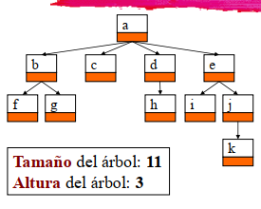
 |  |  |  |  | nodo | altura | profundidad | Tamaño | Interno/externo
 |  |  |  |  | a | 3 | 0 | 11 | Interno
nivel 3 |  |  |  |  | b | 1 | 1 | 3 | Interno
nivel 2 |  |  |  |  | c | 0 | 1 | 1 | Externo
 |  |  |  |  | d | 1 | 1 | 2 | Interno
nivel 1 |  |  |  |  | e | 2 | 1 | 4 | Interno
 |  |  |  |  | f | 0 | 2 | 1 | Externo
nivel 0 |  |  |  |  | g | 0 | 2 | 1 | Externo
 |  |  |  |  | h | 0 | 2 | 1 | Externo
 |  |  |  |  | i | 0 | 2 | 1 | Externo
 |  |  |  |  | j | 1 | 2 | 2 | Interno
 |  |  |  |  | k | 0 | 3 | 1 | Externo

10 | 5 | 3 | 8 | 1 | 15 | 20 | 18 | 12 | 5

 |  |  | root | 10

 |  | 5 |  |  |  |  | 15

 | 3 |  | 8 |  | 12 |  |  |  | 20

1 |  | 5 |  |  |  |  |  | 18

Lo recorridos siempre serán hacia la izquierda
PRE | 10 | 5 | 3 | 1 | 8 | 5 | 15 | 12 | 20 | 18
IN | 1 | 3 | 5 | 5 | 8 | 10 | 12 | 15 | 18 | 20
POST | 1 | 3 | 5 | 8 | 5 | 12 | 18 | 20 | 15 | 10

 |  |  |  |  | 10

 |  |  | 5 |  |  |  |  | 20

 |  | 3

 |  | 3 | 5 | 10 | 20

